画面一覧
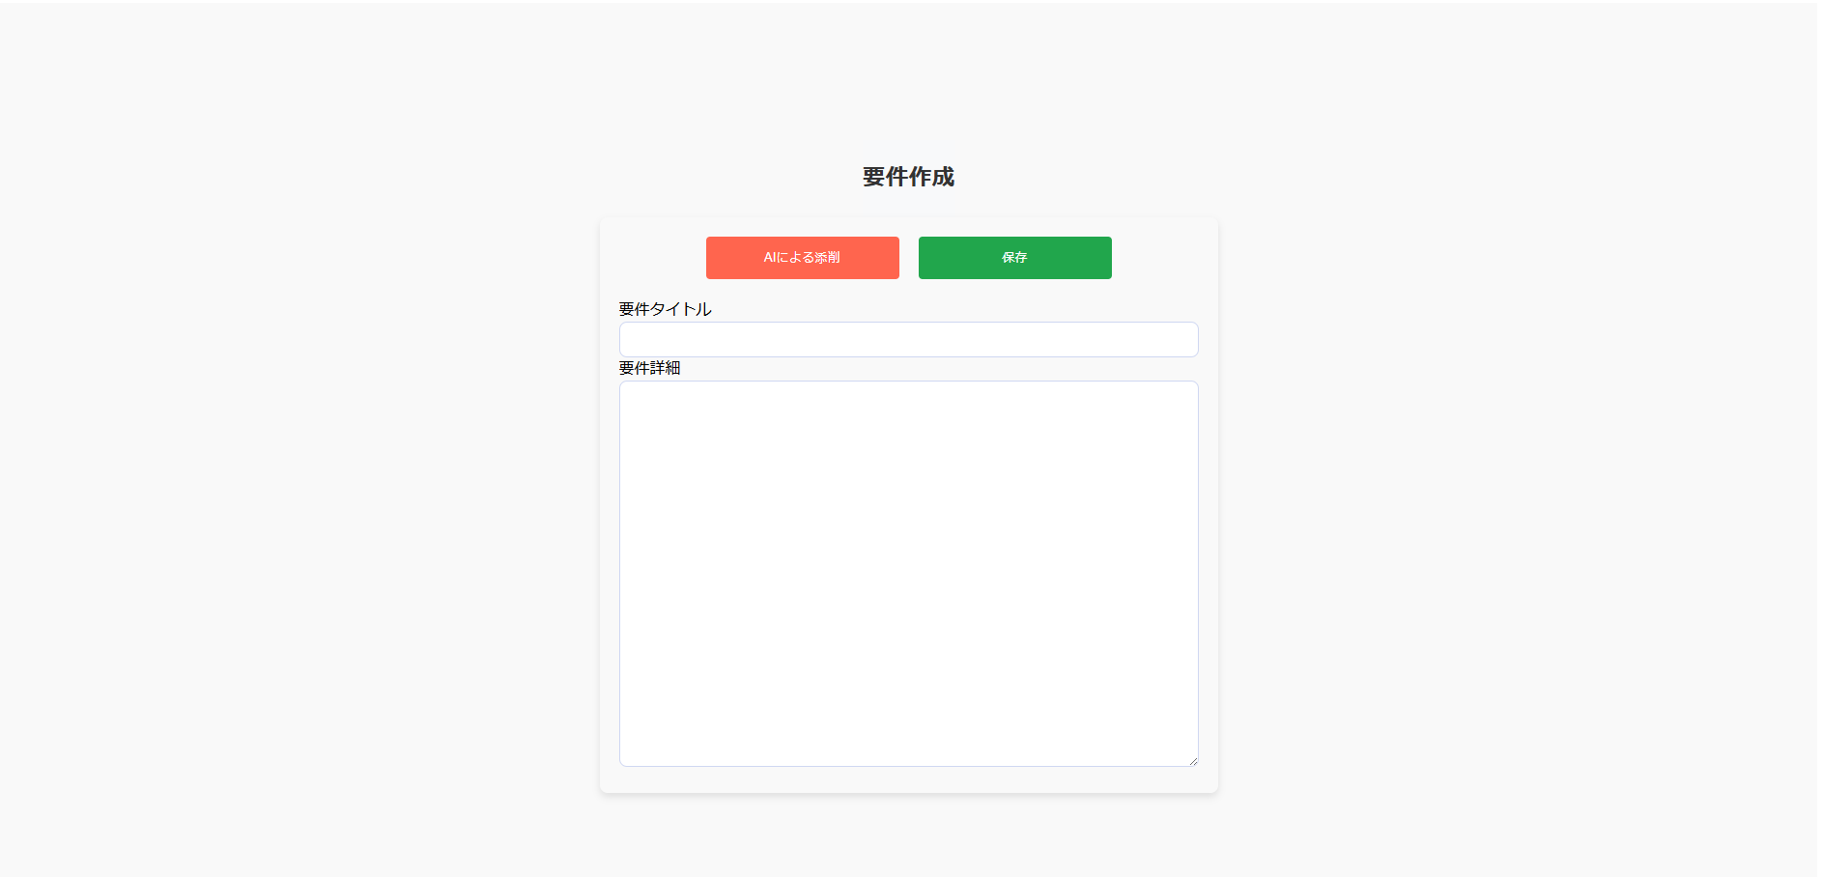
1. ログインページ
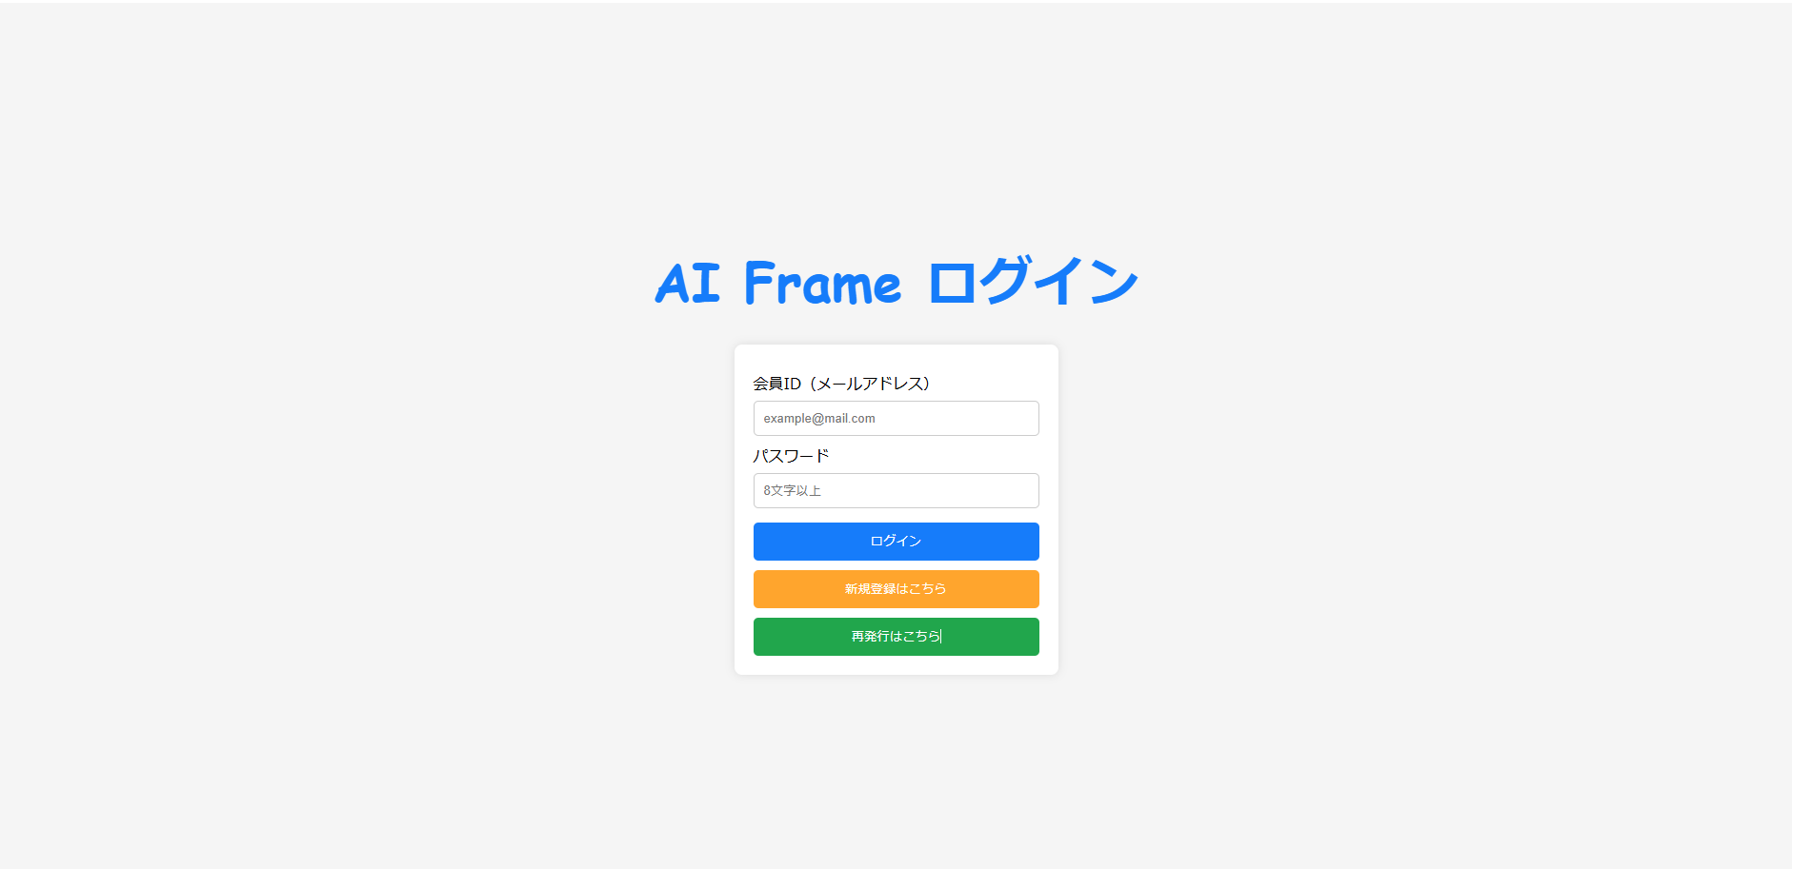

メールアドレスとパスワードで
ログインすると、5. ホームページへ遷移

2. 新規登録ページへ遷移

3. パスワード再発行ページへ遷移

2. 新規登録ページ
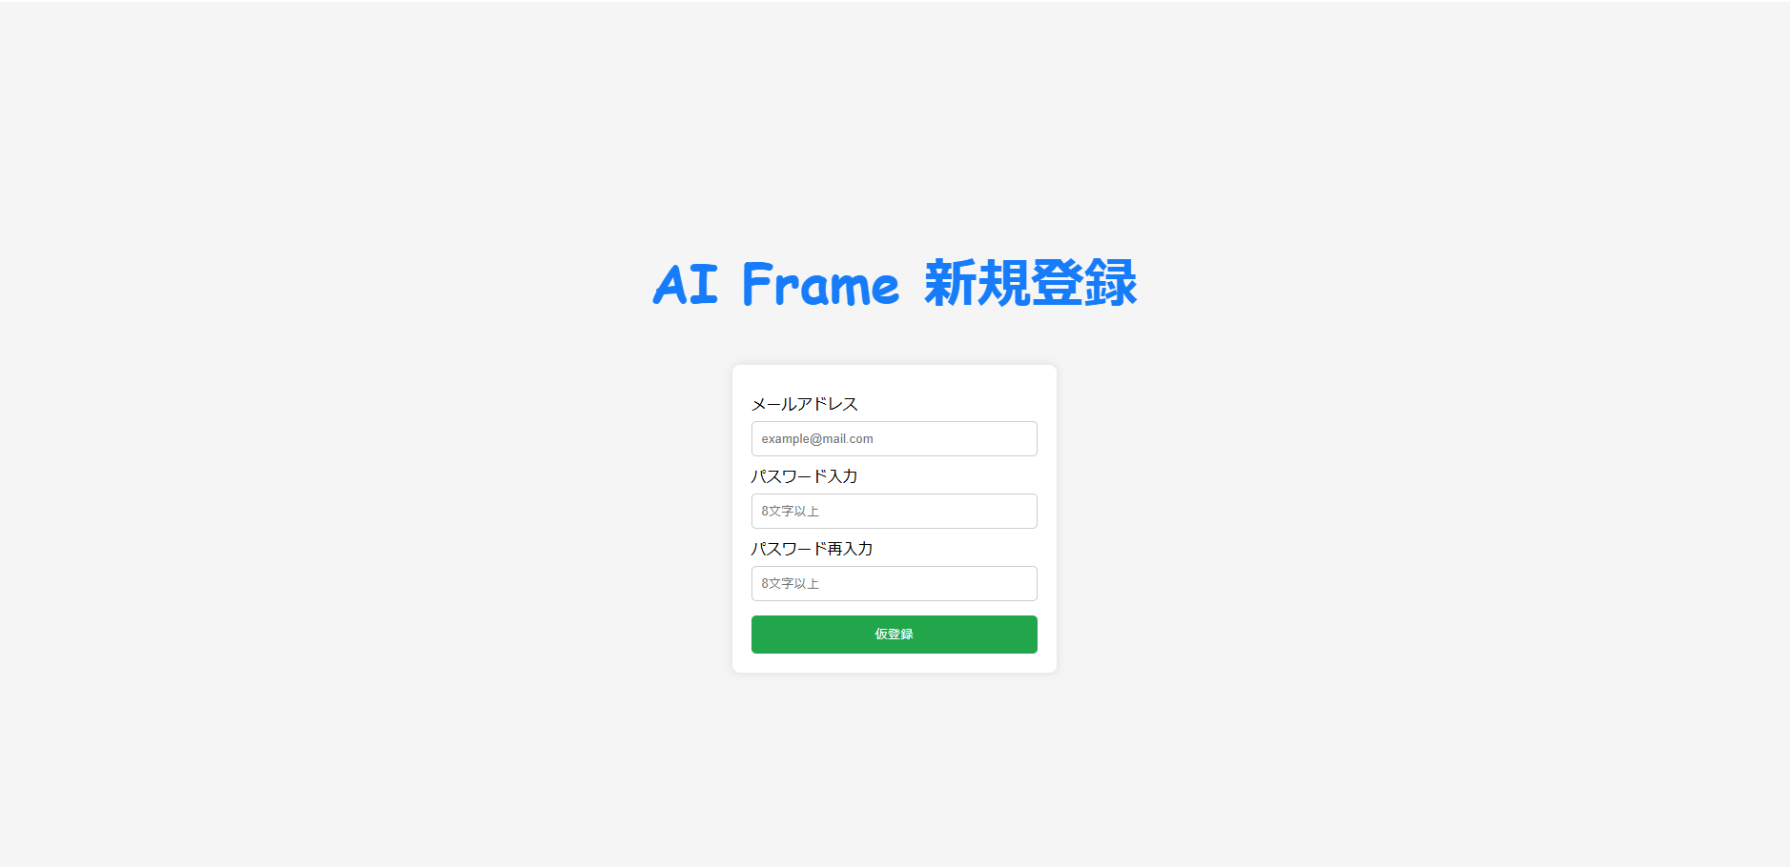

3. パスワード再発行ページ
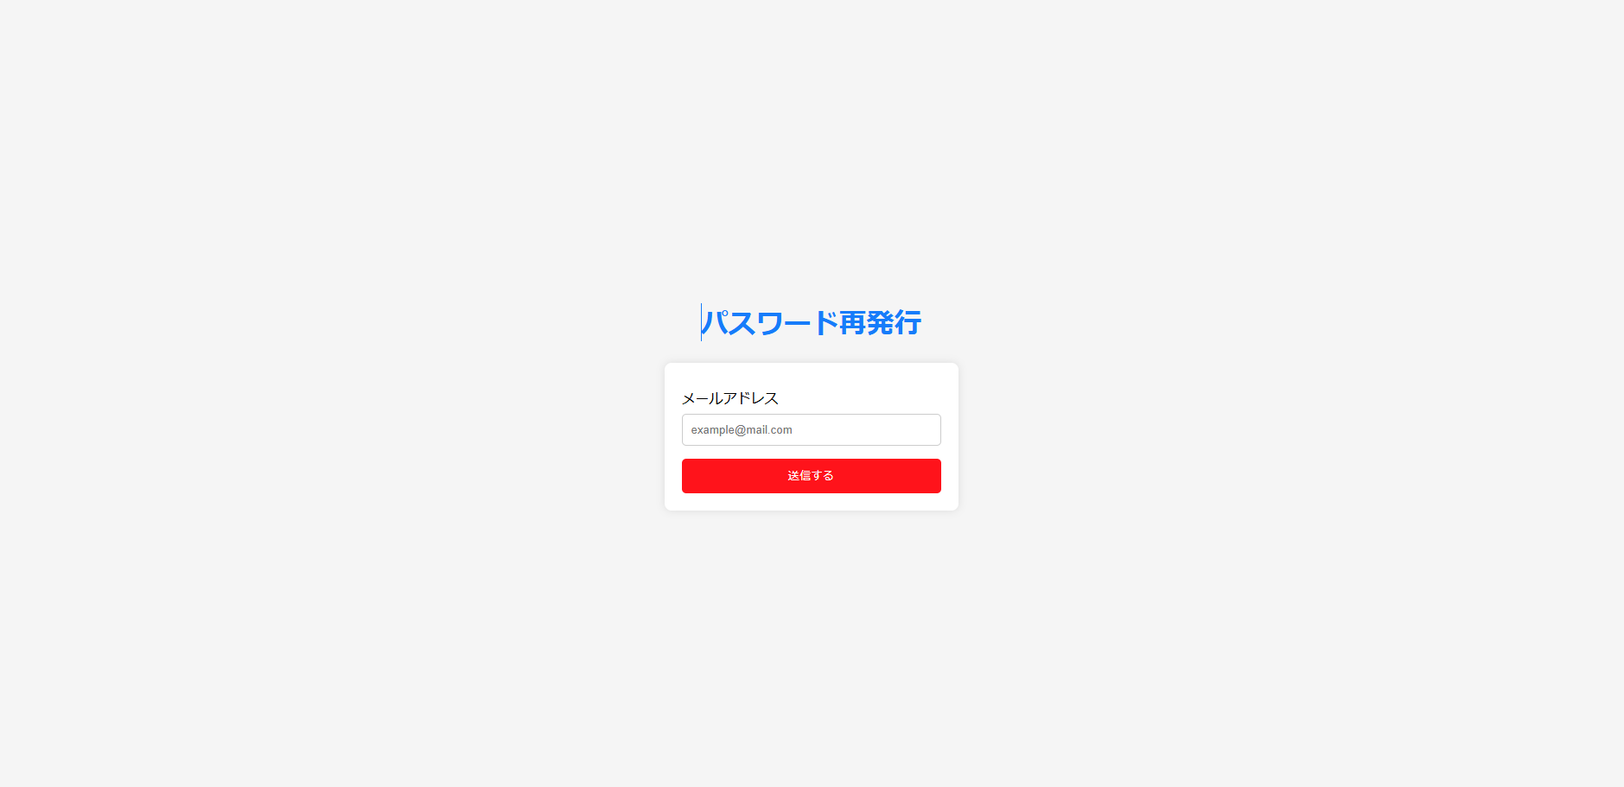

5. ホームページ

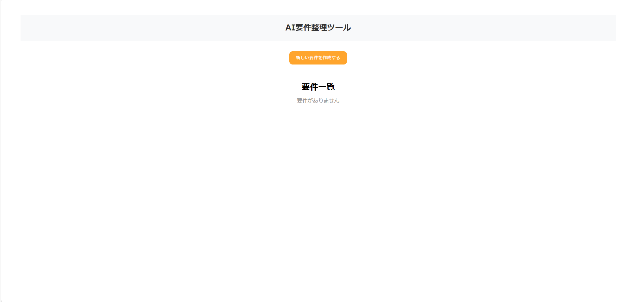

6. 要件作成ページへ遷移

6. 要件作成ページ

